Bea
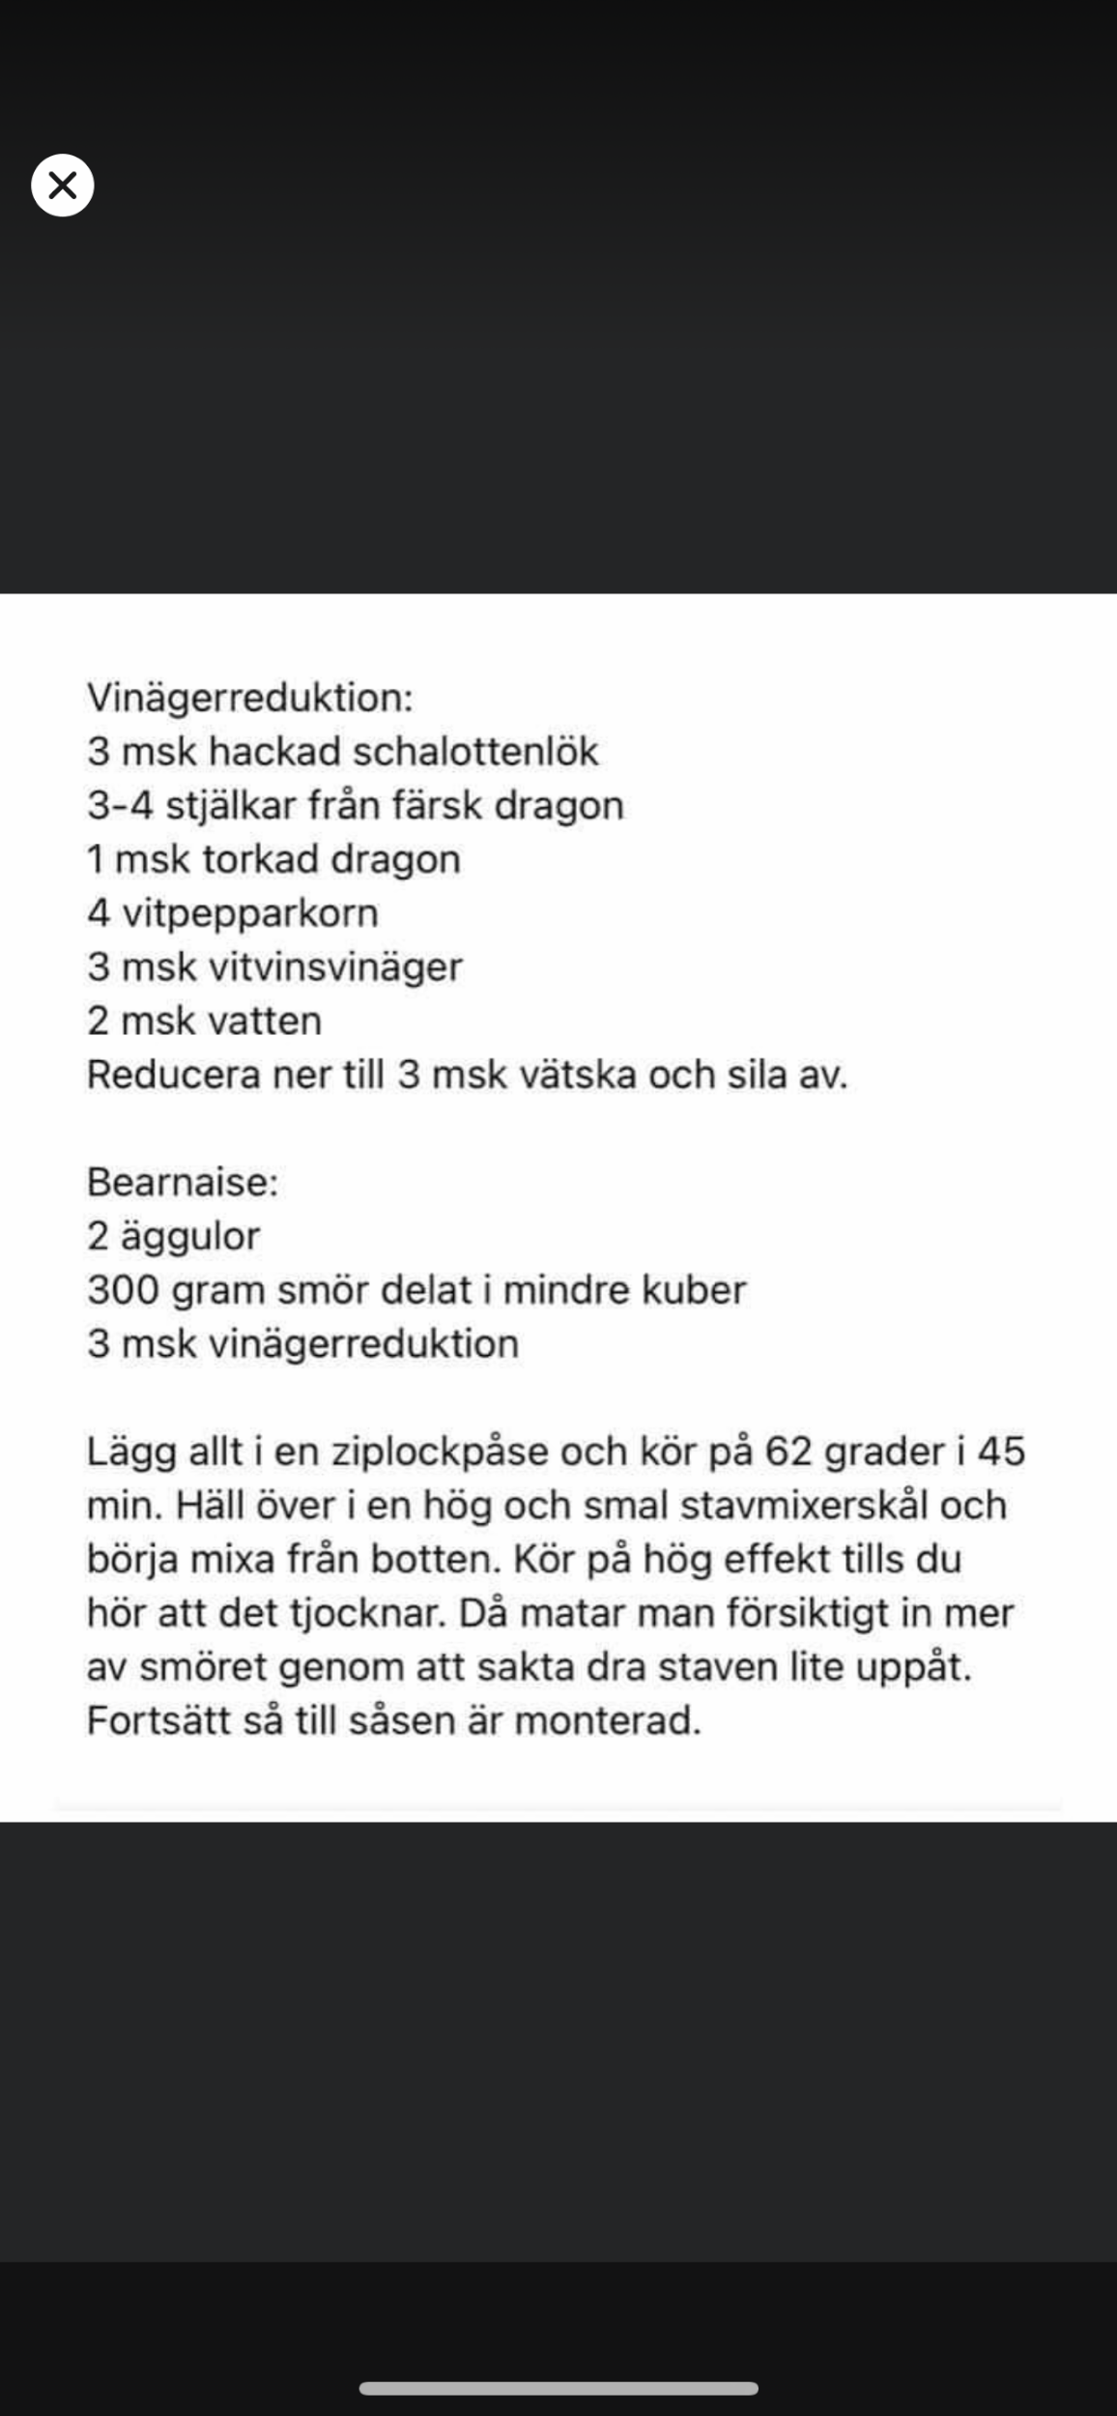
Bea i sifon
50 gram vitvinsvinäger
10 gram färskpressad citronjuice
1 schalottenlök
40 gram vatten
200 gram smör
CA 80 gram äggulor

Hacka schalottenlök och reducera ihop med vinäger och vatten. Reducera ner till ca 2msk vätska.

Smält samtidigt smöret i en annan kastrull.

Sila av och häll över i en långsmal skål som passar till din mixerstav.

Mixa i äggulor till en jämn ”smet” och mixa sedan på jämn hastighet i smöret så att det blir krämig konsistens.

I slutet när smöret mixats i mixa i dragon och persilija. Jag kör med fryst perilija då den är finhackad sedan tidigare och på så vis inte ”täpper” igen sifonen.

Häll över krämen i sifonen och kör i en patron och låt stå i kyl eller värme beroende på om ni önskar varm eller kall bea. 😍

PS. Jag pressade även i lite citron för högre syra!

🤩

Bea | Ska vara 3 ägg

Avsmakningsmeny
 | Handla Bubbel 2 vita viner 2 röda viner 1 efterrättsvin Vin, Öl Fiskfond | Förberedas
 | påsar sous vide |  |  | Blanda soyagrejen till tonfisken
Whiskey Sour | Ägg Citron | Göra Is Fredag Frysa glas Lördag Sockerlag Lördag | 17:00
Kräftsoppa på fond. Om vi äter kräftor dagen innan kokar jag en fond på detta med créme fraich och krutonger | 50 g rotcelleri gul lök lagerblad Tomatpure Vispgrädde Creme fraiche Krutonger | Fonden göres på lördagen på dagen | 17:30 | Allt till tonfisken skuret

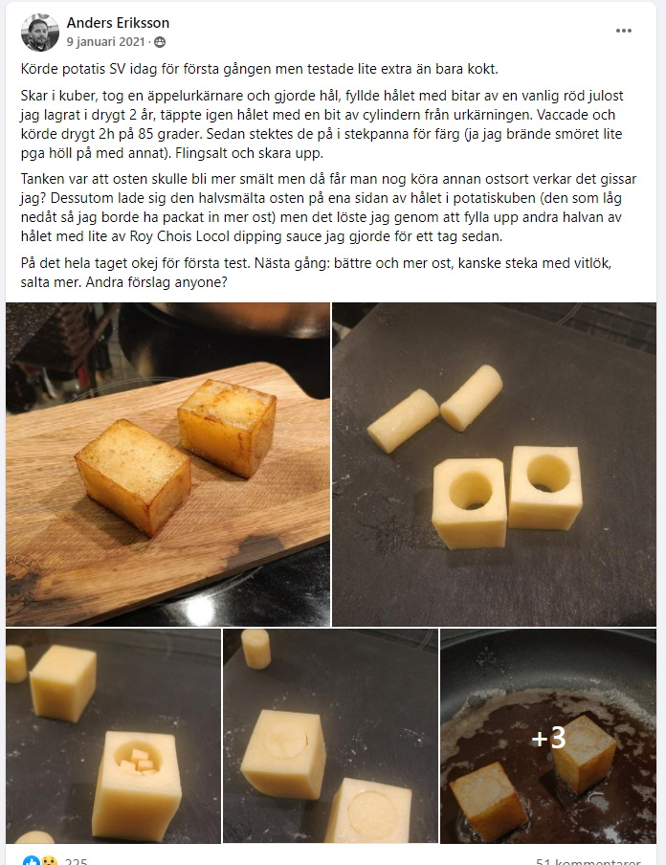
Tonfisk | Sesamolja Citron avocado Tonfisk Koriander | Rosta pinjenötter dagen Strimla | 18:15 | Lägg rådjur i sous vide när vi börja äta - ska vara inne i 45 min i 58 grader - sätt in hasselback | in med potatisen
 |  |  |  |  |  | Fylla med västerbotten ost. Bränna av eller fritera. köra potatisen i SV
Rådjur innanlår med svampsås (tryffelskum) och någon potatis |  | Ta upp rådjur fredag | 19:00 | Lägg i torskryggen när vi börjar äta. ska vara inne 45 min på 49 grader. för färdigt skummet och lägg i sous vide 10 min -- börja koka kronärtskockan när vi börjar äta

Torskrygg med brynt smör, soja och anjovis i sifron, potatis mos, eller jordärtskocka | Torskrygg Anjovis smör jordärtskocka Grädde | Rosta hasselnötter dagen | 19:45
 |  | Rimma torsken på eftermiddagen

Wagy med kantareller och bea, en sparris | Sparris | Ta upp vildsvinsfilé Fredag Ta upp kantareller | 20:30 | gör brynt smör såsen inna vi äter

Eftererätt som på dahlboms | 300g Grädde Äggula 150g smör 1,5 dl lönsirap 2,5 dl pekannötter | Göra på fredag Göra Quinoan på dagen | 21:15 | OBS; smöret behöver kallna

Irish Coffee | Grädde Kaffe | Sockerlag Lördag

Hjortrygg med hasselnötter, rotselleripuré, rotfrukter och rödvinssky | Foodfolder - Vin, matglädje och inspiration!
OBS, vilket chrunch ska jag ha på alla rätter

